29日下午 (2)
附件4
长春地区保供结队蔬菜包对接、自采情况表
统计时间段：3月29日8时--29日18时 |  |  |  |  |  |  | 报送时间：3月29日18时
一、四个外县市对接情况
序号 | 被包保 单位 | 包保 单位 | 对接情况 |  |  |  | 发放情况 |  | 自采情况 |  | 蔬菜包投放总量 （对接+自采）
 |  |  | 保供车 数量（辆） | 蔬菜包 数量（箱/袋） | 蔬菜 总量（吨） | 蔬菜包 品类（照片） | 蔬菜包 发放量 （箱/袋） | 蔬菜包 销售价格（元） | 自采 蔬菜包 （箱/袋） | 采购来源
 | 合计 |  | 23 | 38450 | 323.5 |  | 6150 |  | 65727 |  | 104177
1 | 朝阳区 （57.8万人） | 德惠市 | 6 （在途） | 16000 | 136.5 |  |  |  | 4100 | 欧亚、商都、繁荣商场、永辉、沃尔玛 | 20100
2 | 南关区 （48.9万人） | 农安县 | 3 （在途） | 4000 | 30 |  |  |  | 11000 | 北京、市内各超市 | 15000
序号 | 被包保 单位 | 包保 单位 | 对接情况 |  |  |  | 发放情况 |  | 自采情况 |  | 投放蔬菜包总量 （对接+自采）
 |  |  | 保供车 数量（辆） | 蔬菜包 数量（袋） | 蔬菜 总量（吨） | 蔬菜包 品类（照片） | 蔬菜包 发放量 （箱/袋） | 蔬菜包 销售价格（元） | 自采 蔬菜包 （箱/袋） | 采购来源
3 | 绿园区 （42.6万人） | 公主岭 | 5 | 7450 | 74.5 | 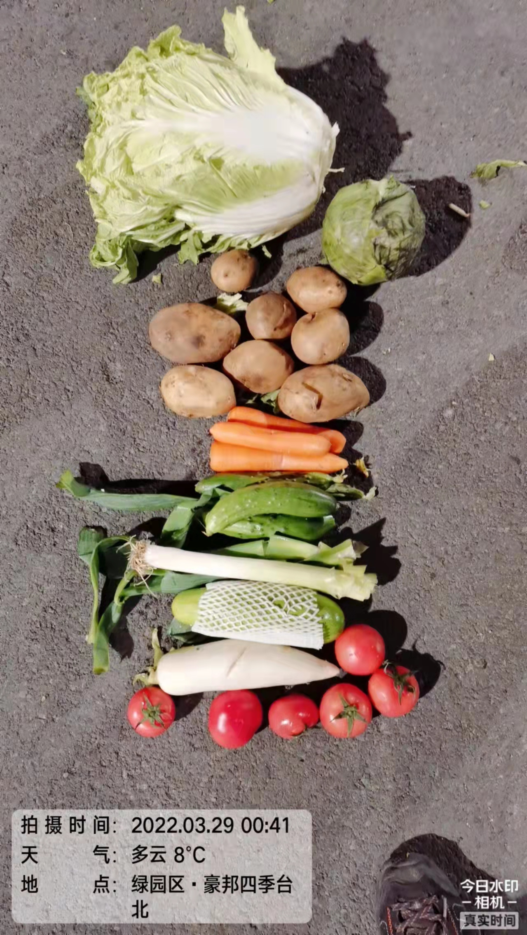 | 6150 | 80 | 6694 | 供销社、大型商超 | 14144
4 | 二道区 （32.6万人） | 双阳区 | 6 | 8000 | 60 | 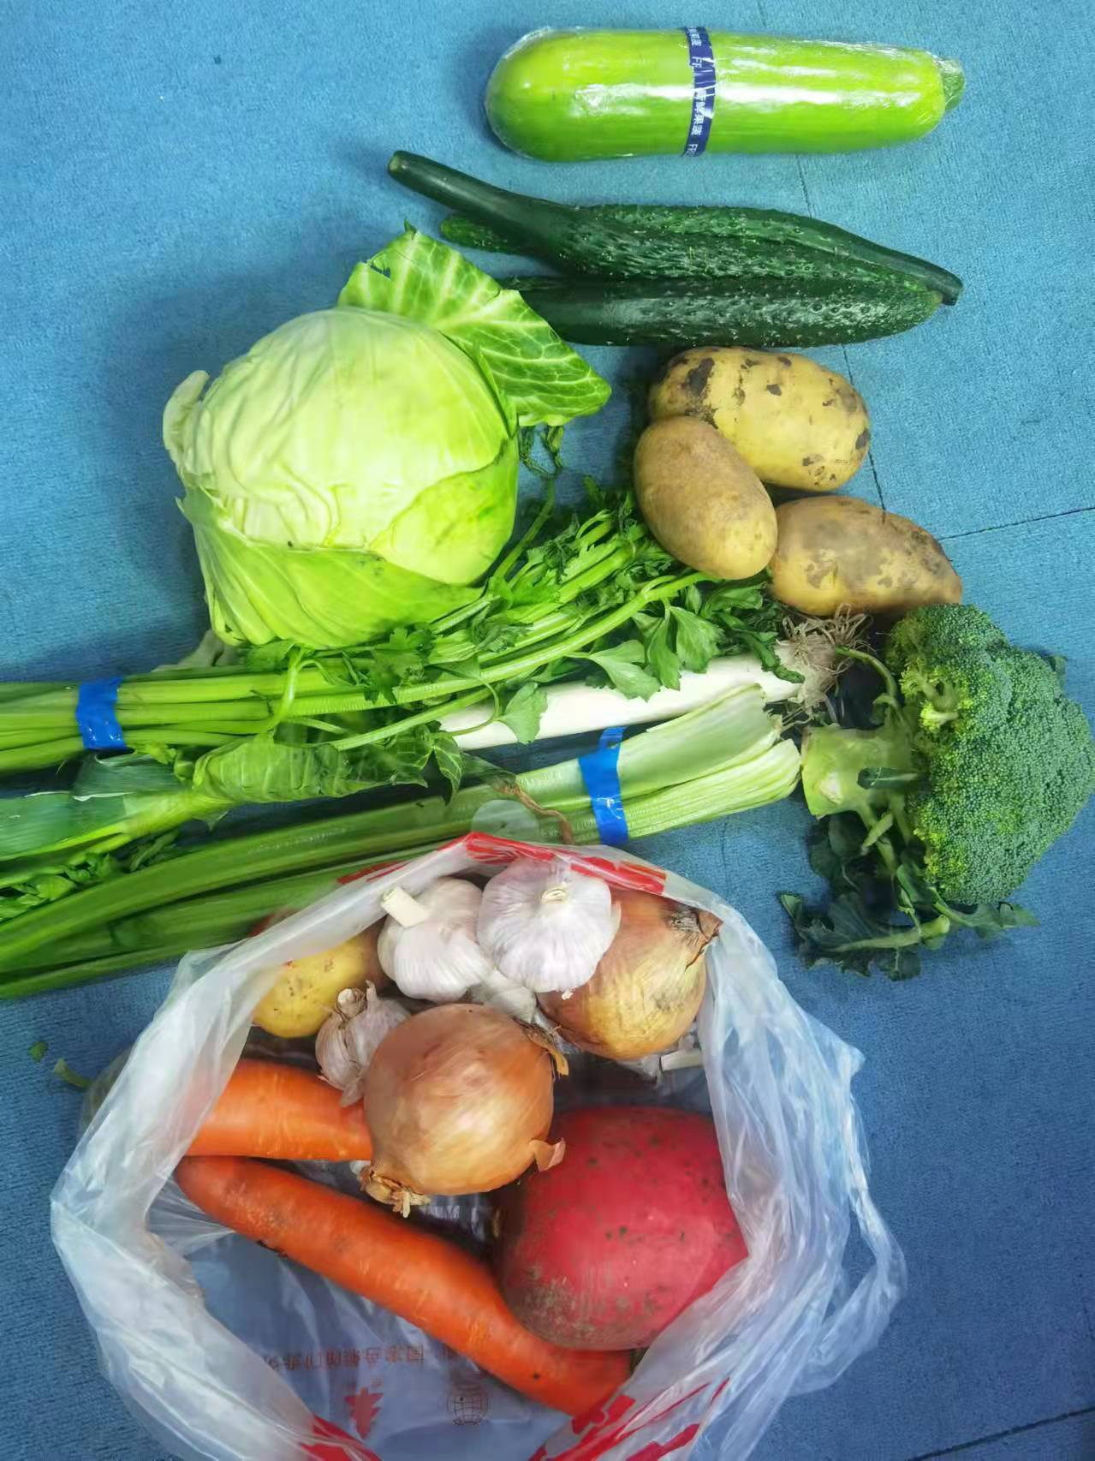 |  |  | 43933 | 亚泰超市、欧亚 | 54933
 |  | 通化市 柳河县调剂 | 3 | 3000 | 22.5
二、省内市、州对接情况
序号 | 被包保 单位 | 包保 单位 | 对接情况 |  |  |  | 发放情况 |  | 自采情况 |  | 投放蔬菜包总量 （对接+自采）
 |  |  | 保供车 数量（辆） | 蔬菜包 数量（袋） | 蔬菜 总量（吨） | 蔬菜包 品类（照片） | 蔬菜包 发放量 （箱/袋） | 蔬菜包 销售价格（元） | 自采 蔬菜包 （箱/袋） | 采购来源
 | 合计 |  | 35 | 44073 | 411.5 |  | 17552 |  | 28492 |  | 72565
1 | 宽城区 （38.5万人） | 通化市本级 | 14 | 14000 | 140 | 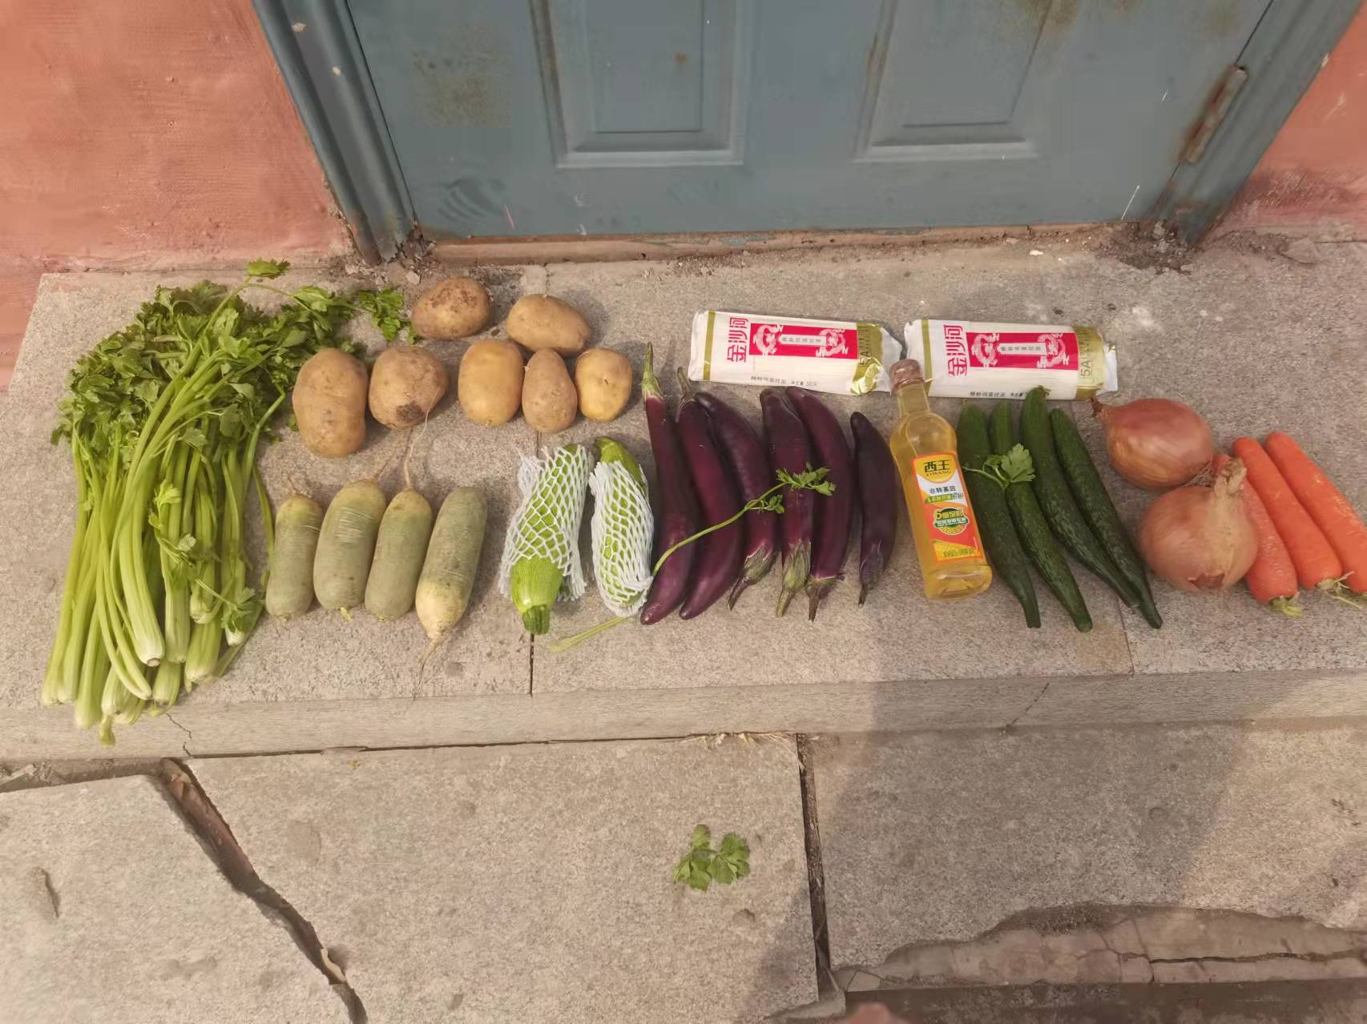 | 4110 | 80 | 2100 | 域内企业 | 16100
2 | 长春新区 （36.8万人） | 松原市 | 3 | 5000 | 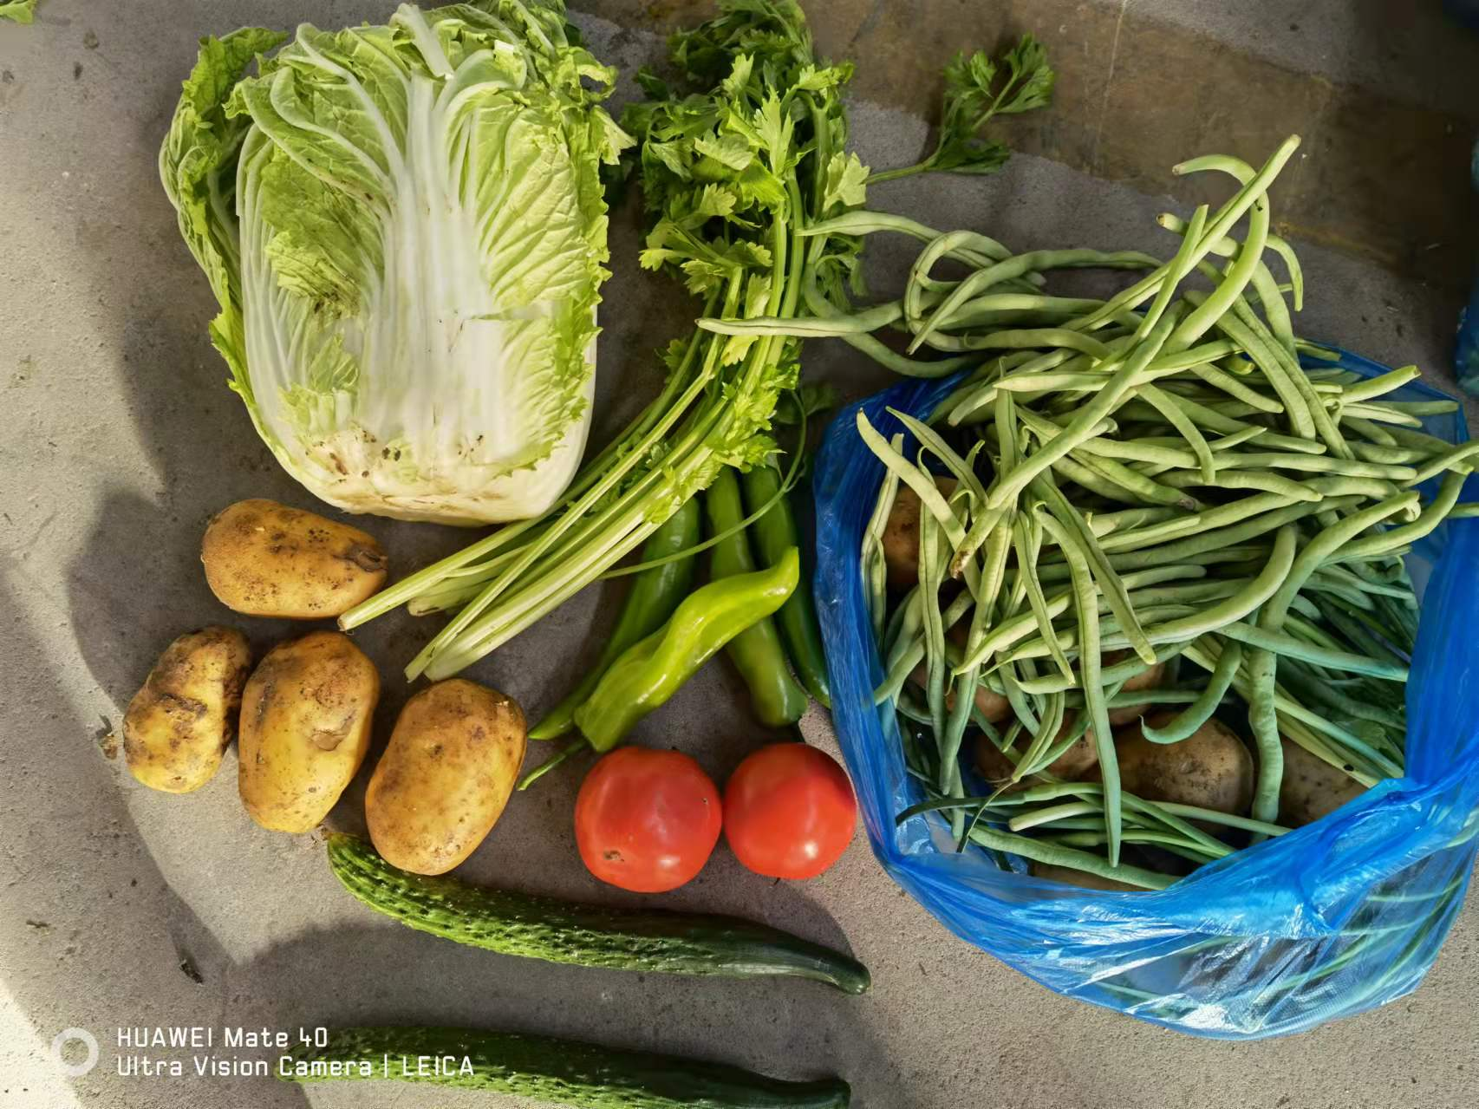 45 |  | 8392 | 90-130 | 8392 | 欧亚连锁、沃尔玛、欧亚、三佳惠民 | 13392
3 | 中韩示范区 | 松原市 | 0 |  |  |  |  |  |  |  | 0
序号 | 被包保 单位 | 包保 单位 | 对接情况 |  |  |  | 发放情况 |  | 自采情况 |  | 投放蔬菜包总量 （对接+自采）
 |  |  | 保供车 数量（辆） | 蔬菜包数量 （箱/袋） | 蔬菜 总量（吨） | 蔬菜包 品类（照片） | 蔬菜包 发放量 （箱/袋） | 蔬菜包 销售价格（元） | 自采 蔬菜包 （箱/袋） | 采购来源
4 | 经开区 （20.3万人） | 白山市 | 2 | 4569 | 39 | 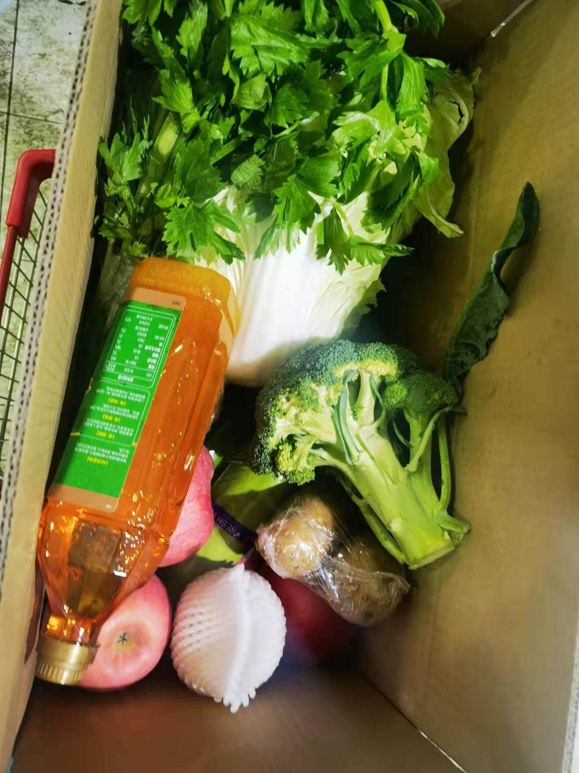 |  | 150 | 10000 | 沃尔玛、欧亚、大润发、亚泰超市 | 17569
 |  | 白城市 | 2 | 3000 | 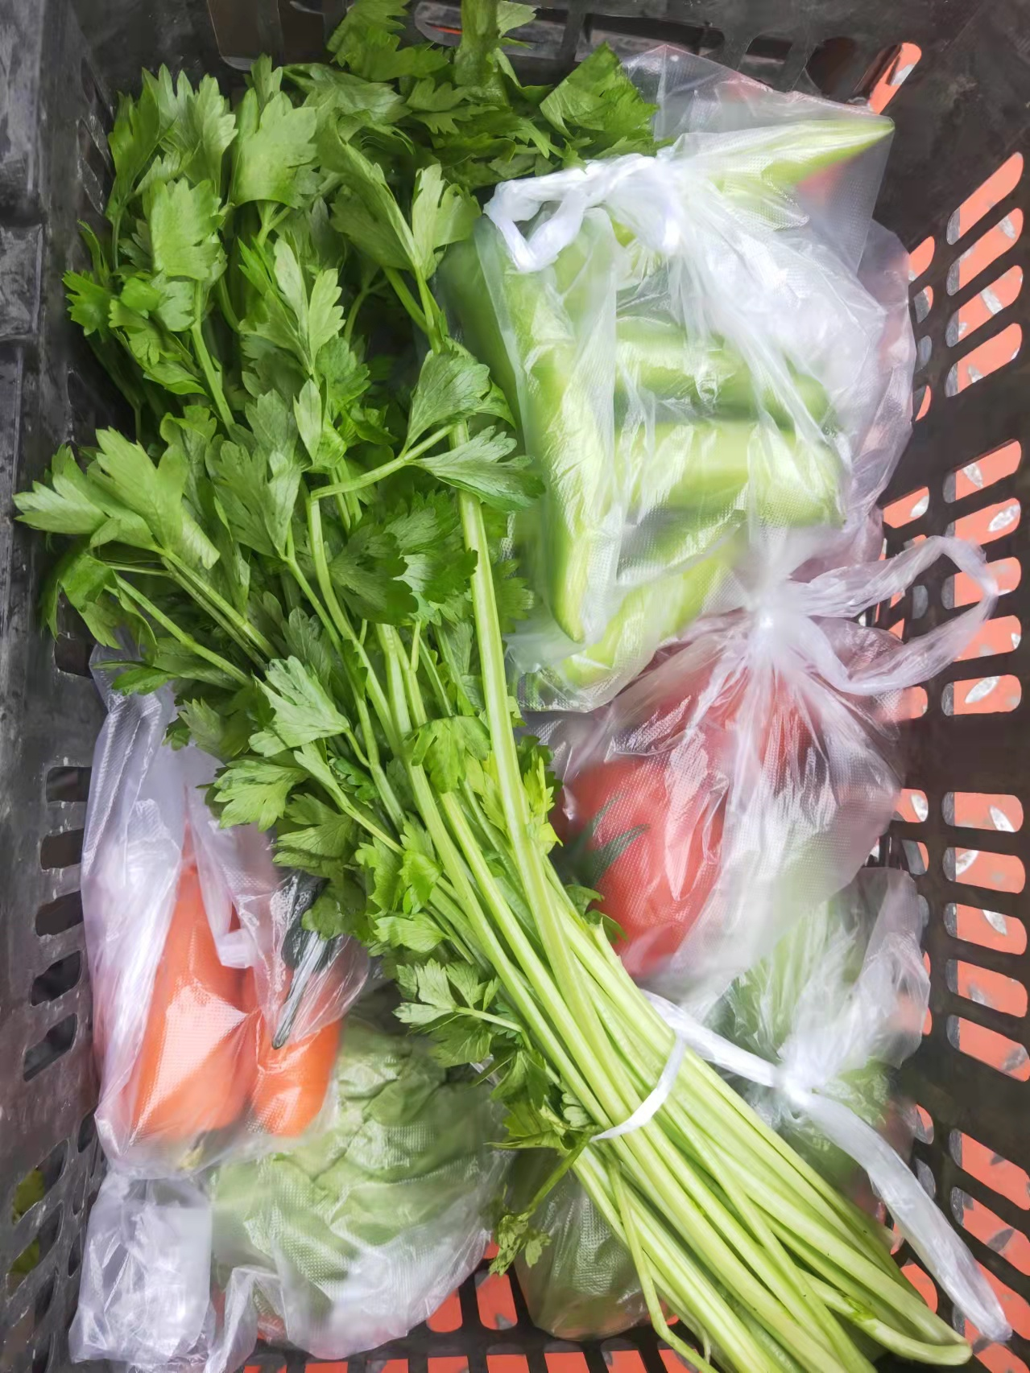 30
 |  | 通化市 辉南县调剂 | 0
序号 | 被包保 单位 | 包保 单位 | 对接情况 |  |  |  | 发放情况 |  | 自采情况 |  | 投放蔬菜包总量 （对接+自采）
 |  |  | 保供车 数量（辆） | 蔬菜包数量 （箱/袋） | 蔬菜 总量（吨） | 蔬菜包 品类（照片） | 蔬菜包 发放量 （箱/袋） | 蔬菜包 销售价格（元） | 自采 蔬菜包 （箱/袋） | 采购来源
5 | 净月区 （22.8万人） | 通化市 通化县调剂 | 2 | 1689 | 16.9 |  |  |  | 8000 |  | 16689
 |  | 辽源市 | 5 | 7000 | 52.5
6 | 莲花山 （5.1万人） | 辽源市 | 0
序号 | 被包保 单位 | 包保 单位 | 对接情况 |  |  |  | 发放情况 |  | 自采情况 |  | 投放蔬菜包总量 （对接+自采）
 |  |  | 保供车 数量（辆） | 蔬菜包数量 （箱/袋） | 蔬菜 总量（吨） | 蔬菜包 品类（照片） | 蔬菜包 发放量 （箱/袋） | 蔬菜包 销售价格（元） | 自采 蔬菜包 （箱/袋） | 采购来源
7 | 汽开区 （21.7万人） | 四平市 | 0 |  |  |  | 5050 | 60 |  |  | 8815
 |  | 梅河口市 | 7 | 8815 | 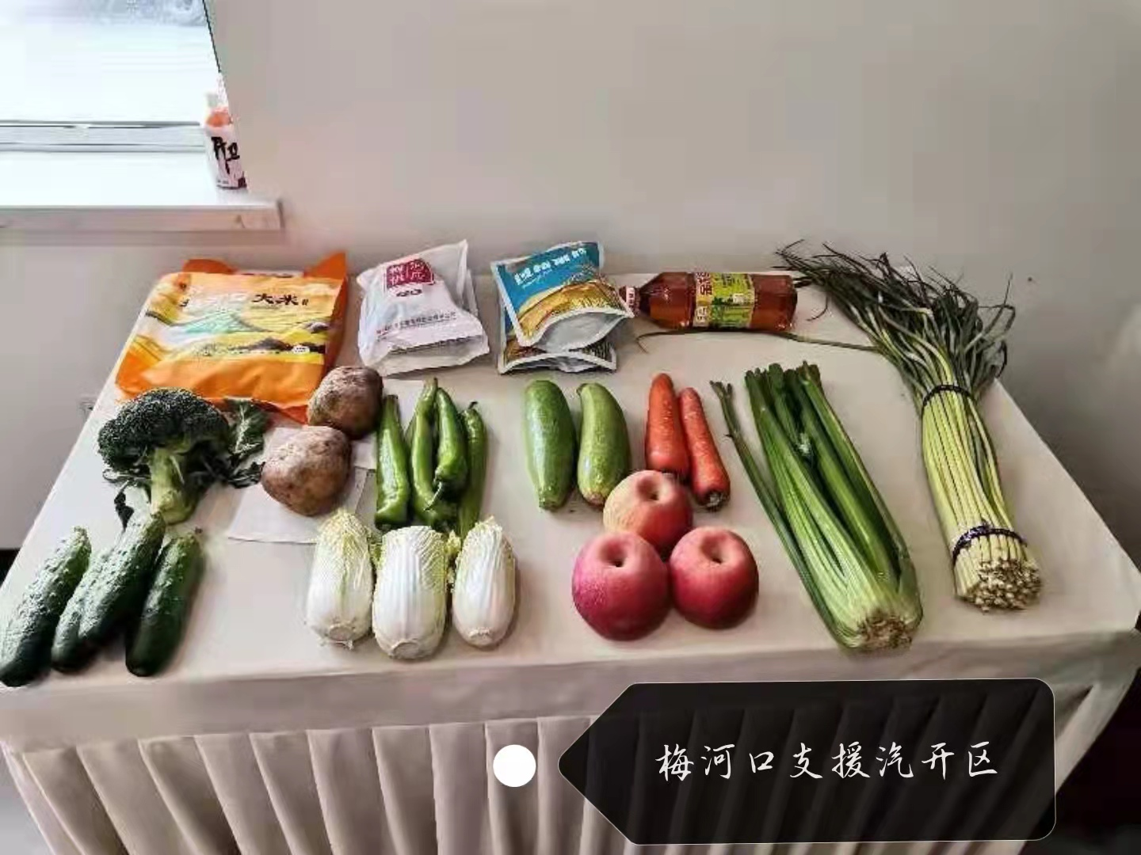 88.1
8 | 九台区 （71.2万人） | 梅河口市 | 0
 |  | 通化市 集安市调剂 | 0
截止3月29日18时，收到海吉星转运到四个外市县分拣打包蔬菜包总数38450箱/袋（含在途），收到省内各市州支援蔬菜包总数44073箱/袋，上述总计82523箱/袋。各城区、开发区自采蔬菜包总数94219箱/袋。

